关系图
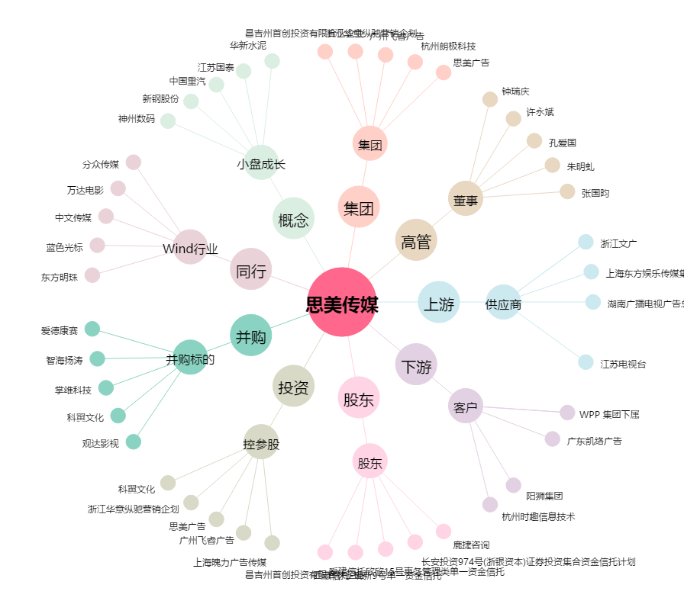
思美传媒[002712.SZ] - 关系概览图

